Übersicht
Bilanzbetrug Fälle

Land | Fälle | Suchergebnisse | Trefferquote | Suchfilter:
AT | 0 | 10 | 0.0%
BE | 0 | 11 | 0.0% | Sprache: | Landessprache(n)
BG | 4 | 3992 | 0.1% | Publikationsort: | Land
CH | 0 | 88 | 0.0% | Zeitachse: | 01.01.2010-31.12.2019
CY | 0 | 0 | 0.0% | Keywords: | Verweis auf jeweiliger Seite
CZ | 1 | 12 | 8.3%
DE | 4 | 162 | 2.5% | Zuletzt abgefragt: | 2023-08-21
DK | 2 | 16 | 12.5%
EE | 0 | 0 | 0.0%
ES | 5 | 209 | 2.4%
FI | 2 | 8 | 25.0%
FR | 5 | 289 | 1.7%
GB | 8 | 328 | 2.4%
GR | 0 | 0 | 0.0%
HR | 0 | 482 | 0.0%
HU | 0 | 0 | 0.0%
IE | 1 | 420 | 0.2%
IT | 12 | 406 | 3.0%
LT | 0 | 0 | 0.0%
LU | 0 | 0 | 0.0%
LV | 0 | 0 | 0.0%
MT | 0 | 13 | 0.0%
NL | 10 | 963 | 1.0%
PL | 0 | 518 | 0.0%
PT | 0 | 11 | 0.0%
RO | 0 | 0 | 0.0%
SE | 0 | 0 | 0.0%
SI | 0 | 0 | 0.0%
SK | 0 | 0 | 0.0%
29 Länder | 54 | 7938 | 0.7%
Null: | 18 | 11
Nicht Null: | 11 | 18

Korrelation (r): | 0.32
n | 54
t | 2.43
df | 52

p-Wert | 0.02

Frankreich
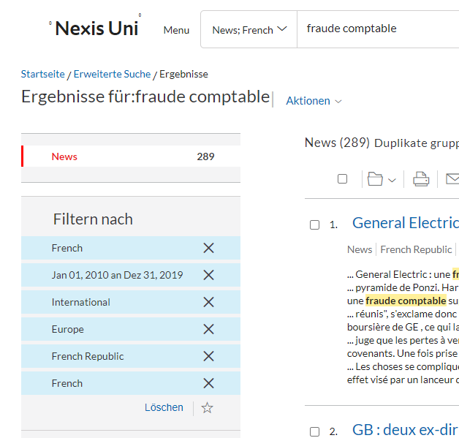
Frankreich
Suchbegriff: | "fraude comptable"
Suchergebnisse: | 289

Fallzahl | Unternehmen/Täter: | Beschreibung/Attributes
1 | Muttergesellschaft des William-Saurin-Konzerns, Financière Turenne Lafayette, | im Wert von fast 300 Millionen Euro, Missbrauchs von Unternehmensvermögen, Betrug, Vorlage unrichtiger Konten, Urkundenfälschung und Verwendung von Urkundenfälschung sowie Verschleierung Die wahre Situation des Unternehmens
2 | Schneider Electric | Mitarbeiter tatsächlich Dokumente manipulierte und falsche Dokumente erstellte, Unterbewertung der Rückstellung. Höhe auf 27 Millionen Euro geschätzt. Buchhaltungsbetrug sei nach „einer spezifischen Überprüfung der internen Kontrolle eines Unternehmens“ im vergangenen Jahr identifiziert worden und die betreffende Person sei nun „ein ehemaliger Mitarbeiter“
3 | Zwei ehemalige Manager des Reiseveranstalters Nouvelles Frontières | Versuch Schwierigkeiten des Reiseveranstalters durch dubiose Buchführungsvorgänge zu verschleiern. Geldstrafen in Höhe von „15.000 bis 20.000 Euro
4 | Autowerkstatt in Sambre-Avesnois | Ergebnisse wurden nicht deklariert, Umsatz des Unternehmens zu gering und die Buchhaltung unregelmäßig. Die Rede ist von versteckten 250.000 Euro
5 | Vater und sein Sohn, Angestellter und Manager eines Fahrzeugverkaufsunternehmens, sowie ihr Buchhalter | Umsätze in Höhe von Hunderttausenden Euro nicht deklariert worden. drei Mal 293.210,94 Euro Schadenersatz

Italien
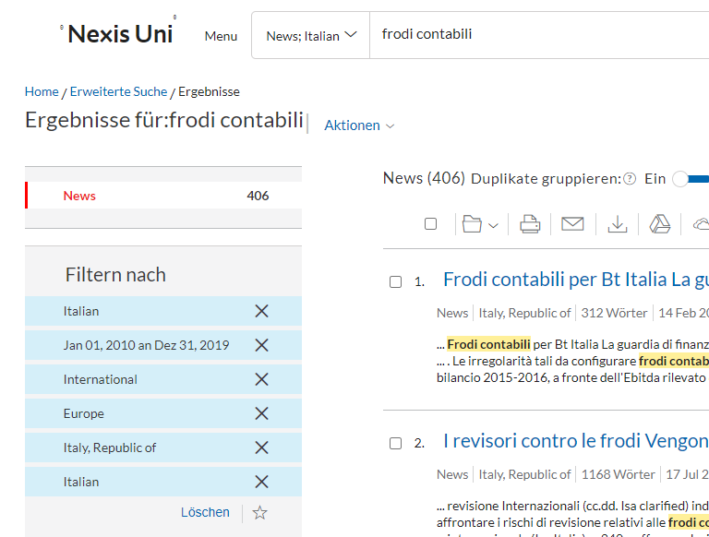
Italien
Suchbegriff: | "frodi contabili"
Suchergebnisse: | 406

Fallzahl | Unternehmen/Täter | Beschreibung Attributes
1 | britische Telekom Italia (Bt) | 274 Millionen Verluste, die durch Tricks oder sogar grobe Systeme zur Handhabung der Bilanzposten versteckt wurden.
2 | Besitzer eines Holzverarbeitungsunternehmens | Buchführung nicht ordnungsgemäß, Steuern im Zusammenhang mit nicht deklarierten Einkünften mit einem Umsatz von fast einer halben Million Euro hinterzogen
3 | Besitzers eines Ledergeschäfts
4 | Wirtschaftsunternehmen im Bereich der Installation elektrischer und technischer Systeme | hat im Jahr 2014 keine Einnahmen in Höhe von 100.000 Euro ausgewiesen
5 | Unternehmen für die Vermietung von Arbeitsmaschinen | ersteckte die Einnahmen der Staatskasse in Höhe von 260.000 Euro und 50.000 Euro Mehrwertsteuer, die nicht nur nicht deklariert, sondern auch nicht registriert wurden.
6 | im Immobiliensektor tätiges Subjekt | etwa 100.000 Euro nicht deklarierten Einnahmen aus der Immobilienvermittlung
7 | Volleyballverein aus Vallo di Diano | versteckten sie vor den Steuerbehörden Einnahmen in Höhe von insgesamt 300.000 Euro
8 | 67-Jähriger aus Brescia | 117 Millionen Euro, 23 Millionen und 200.000 Euro Mehrwertsteuer nicht deklariert hatte und in der Erklärung nicht abzugsfähige Kosten in Höhe von 5.600.000 Euro hervorgehoben.
9 | 40-jährigen Foligno-Konstrukteur | Steuerhinterziehungen beliefen sich auf etwa sieben Millionen Euro an Einkommenssteuern. mehr als die Hälfte seiner Verkäufe nicht deklariert
10 | eine Frau, handelte zusammen mit ihrem Mann | Ausstellung von Rechnungen oder anderen Dokumenten wegen nicht vorhandener Vorgänge. Verschleierung oder Vernichtung von Buchhaltungsunterlagen
11 | Francesco, Stefano und Salvatore Marano | Unternehmensbücher und Buchhaltungsunterlagen der insolventen Unternehmen verschwiegen und vernichtet haben. Firmenvermögen für 100 Millionen Euro abgezweigt hätten
12 | die Manager zweier in Caserta tätiger Unternehmen | kauften waren ohne sie jedoch in seinen Buchhaltungsunterlagen auszuweisen. Produkte unter der Ladentheke zu niedrigeren Preisen mit Nettogewinnen für unehrliche Unternehmer verkauft

Belgien
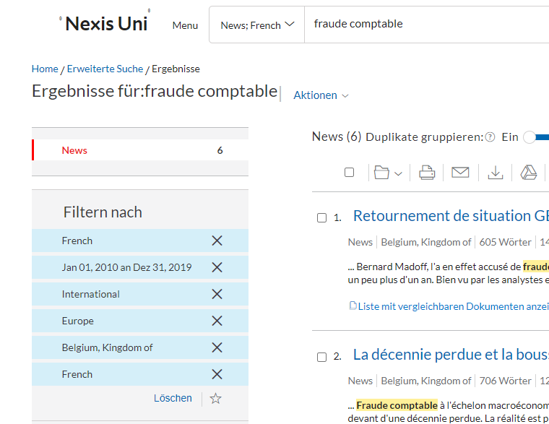
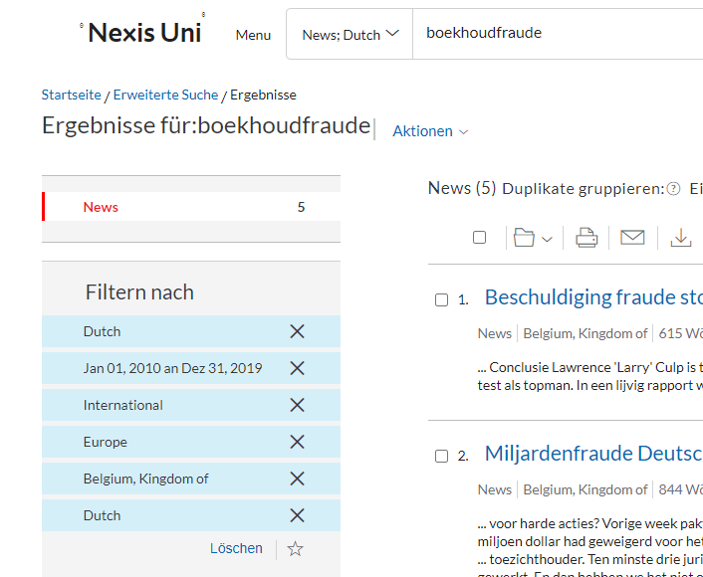
Belgien
Suchbegriff: | "fraude comptable" (FR) & "boekhoudfraude" (NL)
Suchergebnisse: | 11

Fallzahl | Unternehmen/Täter | Beschreibung Attributes
0

Deutschland
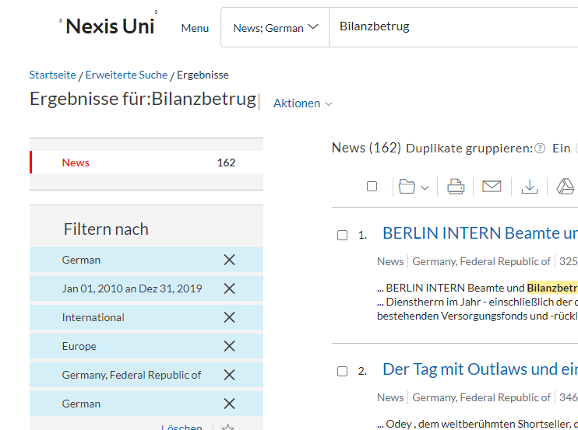
Deutschland
Suchbegriff: | "Bilanzbetrug"
Suchergebnisse: | 162

Fallzahl | Unternehmen/Täter | Beschreibung Attributes
1 | Leuchtenhersteller Hess | Bilanzen der Jahre 2011 und 2012 gefälscht. drei geschädigte Banken und eine Summe von insgesamt 14,5 Millionen Euro. Der Schaden durch die angeklagte Untreue in mehreren Fällen betrage 2,5 Millionen Euro. Angeklagt sind den Angaben zufolge zudem fünf weitere Manager.
2 | Beluga-Reederei, Niels Stolberg | das Management erfand 2010 laut Urteil Umsatzerlöse und fälschte Bilanzen. überhöhte Investitionskosten vorgespielt. nur seine Firma und die Arbeitsplätze vor der Krise retten wollen. 2,2 Milliarden Euro Schulden angehäuft.
3 | Hansa Group | manipulierten aufgeblähten Vermögenspositionen. über Jahre ihre Konzernbilanzen gefälscht haben. Töchter in den Bilanzen überbewertet waren.
4 | bbz GmbH | Gewinne aus der Geldanlage, die es tatsächlich gar nicht gab, in den Bilanzen ausgewiesen

Luxemburg
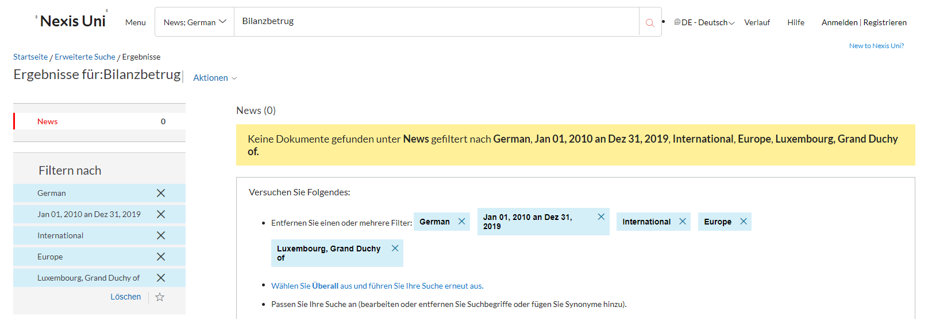
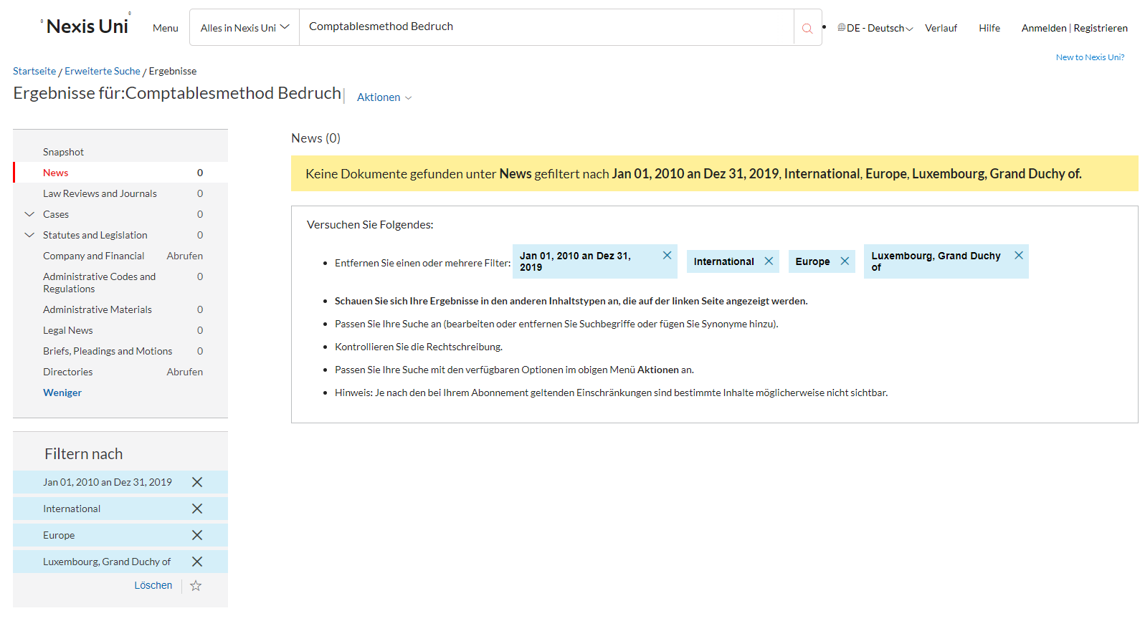
Luxemburg
Suchbegriff: | "fraude comptable" (FR) & "Bilanzbetrug" (DE) & "Comptablesmethod Bedruch" (LUX)
Suchergebnisse: | 0


Fallzahl | Unternehmen/Täter | Beschreibung Attributes
0

Niederlande
Niederlande
Suchbegriff: | "boekhoudfraude"
Suchergebnisse: | 963

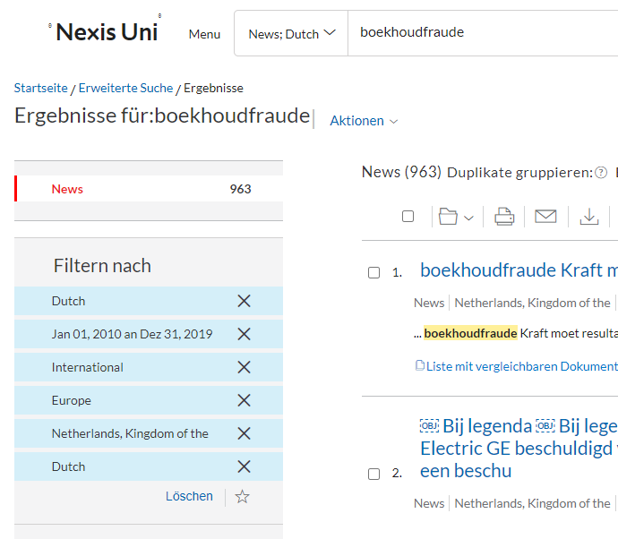
Fallzahl | Unternehmen/Täter | Beschreibung Attributes
1 | Stadt Leiden | soll die Zahlen für 2015 beschönigt haben, negative Saldo mit betrügerischen Buchhaltungstricks weggewischt
2 | Douwe Egberts | Buchhaltungsunregelmäßigkeiten“. Bilanzbetrug bei seiner brasilianischen Tochtergesellschaft. die DE-Aktie sank um mehr als 450 Millionen Euro. „uneinbringlichen Forderungen“, „unsachgemäßer Umsatzabrechnung“ und neuen Rückstellungen
3 | Brunel | in einer Geschäftseinheit in den USA ein Betrug, Umsatz der Energieaktivitäten in den USA viel zu hoch eingeschätzt, "wahrscheinlich aus Unwissenheit" -CEO"ein Mitarbeiter". betreffende Mann sei mit sofortiger Wirkung entlassen worden.
4 | Jan-Christiaan Goudbeek | Buchhaltungsbetrug bei der örtlichen Abteilung des Roten Kreuzes. 20.000 bis 30.000 Euro. finanzielle Probleme. Buchhaltung sei „ein großes Durcheinander“,
5 | Autozeitschriftenverlag Langfords | Finanzchef durch „Unregelmäßigkeiten in der Buchführung“ die Finanzergebnisse rosiger dargestellt hatte. kein Geld in die eigene Tasche gesteckt, sondern unzulässige Buchungseinträge in die Bilanz verschoben.
6 | Imtech | Buchhaltungsbetrug durch lokale Manager, Imtech ist in Deutschland Opfer einer „falschen Buchführung“ geworden
7 | Gemeinde Voorschoten | 1,5 Millionen verschwiegen
8 | Spirituosenhandelskette Mitra | Gewinnzahlen künstlich aufgebläht
9 | Gemeinde Bodegraven-Reeuwijk | Bilanzbetrug in Höhe von 10,5 Millionen Euro
10 | Steinhoff | Profitabilität und den Wert von Aktiva über einen langen Zeitraum deutlich übertrieben | In NL wgen Sitz in NL + WP in NL

Bulgarien
Bulgarien
Suchbegriff: | "счетоводни измами"
Suchergebnisse: | 3992

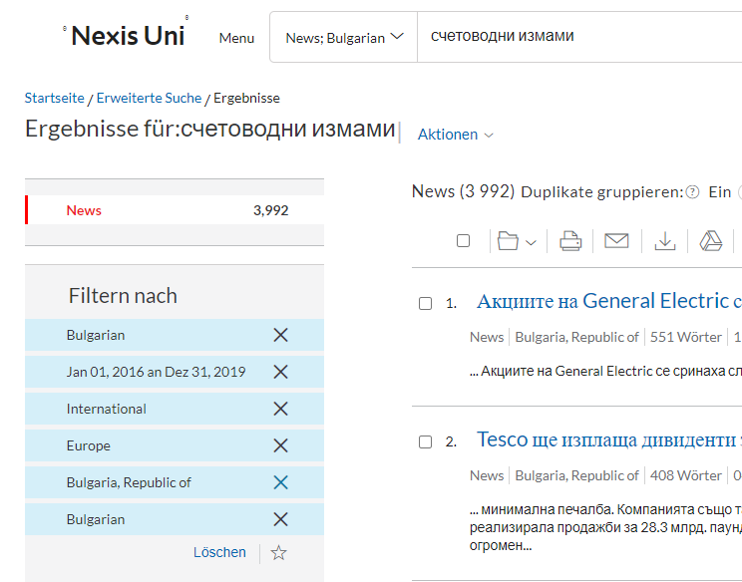
Fallzahl | Unternehmen/Täter | Beschreibung Attributes
1 | Bürgermeister des Dorfes Debren | gefälschte Dokumente zu erstellen, die anschließend vor staatlichen Institutionen zur Beschaffung von Geldern verwendet wurden
2 | große Unternehmen in den Regionen Burgas | Unautorisierte Buchhaltung bei mehr als 61 großen Unternehmen in den Regionen Burgas
3 | Manager eines Unternehmens | eingereichten Berichtserklärungen gefälscht und die Kauftagebücher manipuliert
4 | 44-jährigen Mann | Er erstellte und nutzte die Buchhaltung Dokumente mit falschem Inhalt

Dänemark
Dänemark
Suchbegriff: | "regnskabsfusk" & "regnskabssvindel"
Suchergebnisse: | 16

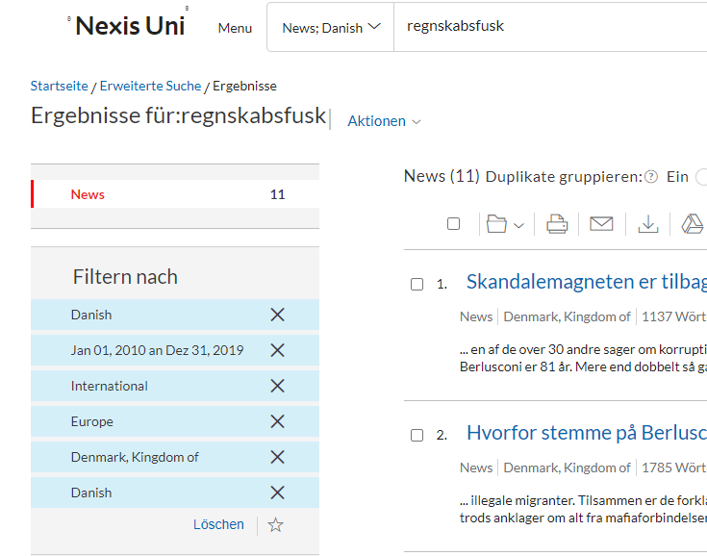
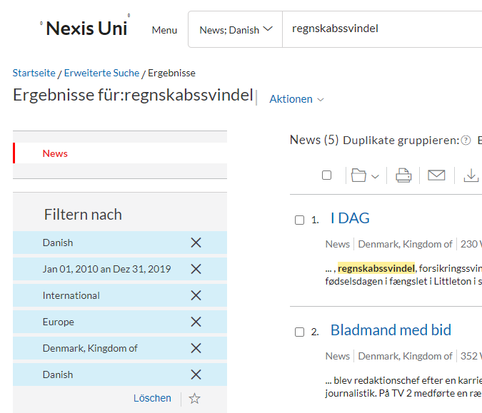
Fallzahl | Unternehmen/Täter | Beschreibung Attributes
1 | GN Store Nord, ein leitender Angestellter eines der Hörgeräteunternehmen der Gruppe | Bilanzbetrug
2 | Reinigungskonzern ISS | Bilanzbetrug

Estland
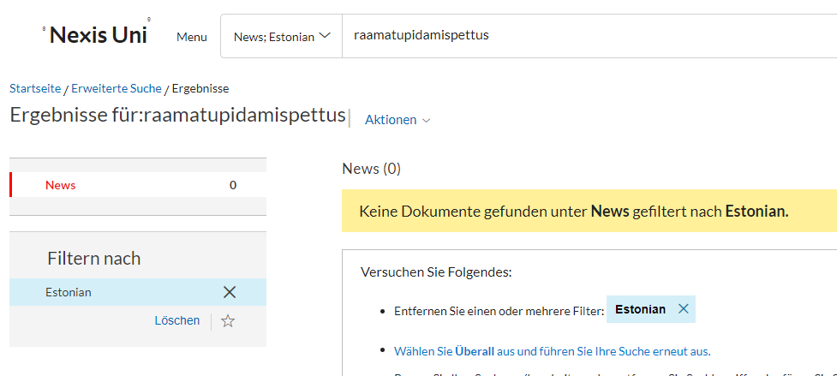
Estland
Suchbegriff: | "raamatupidamislik pettus" & "raamatupidamispettus"
Suchergebnisse: | 0

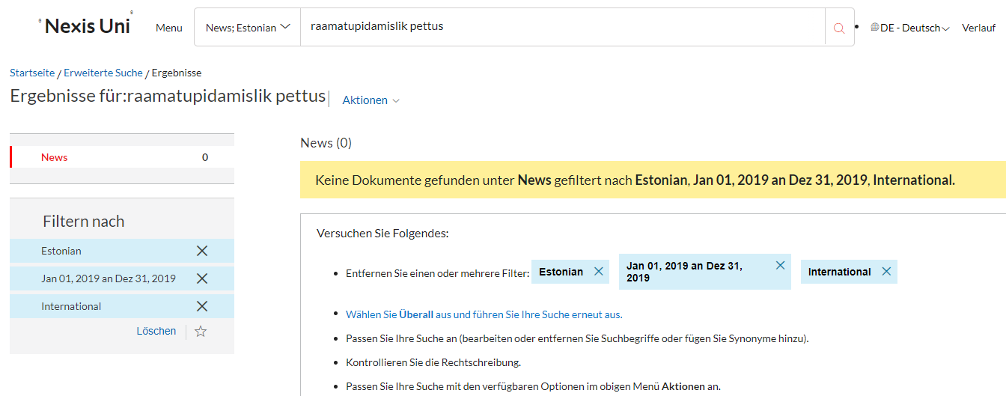
Fallzahl | Unternehmen/Täter | Beschreibung Attributes
0

Finnland
Finnland
Suchbegriff: | "kirjanpitorikos"
Suchergebnisse: | 8

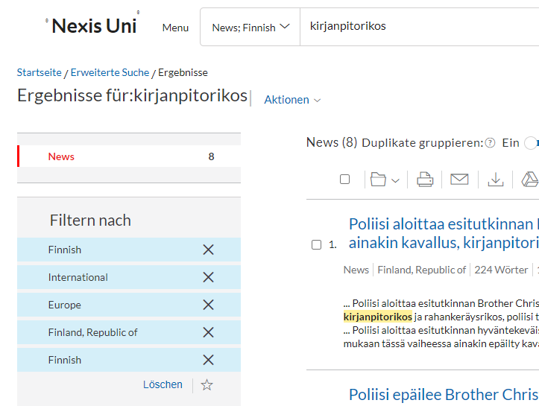
Fallzahl | Unternehmen/Täter | Beschreibung Attributes
1 | GT Trading Finlandia | grobe Unehrlichkeit des Schuldners und ein grobes Buchhaltungsdelikt
2 | Bruder-Weihnachtsvereinigung | Buchhaltungsdelikt, dass bei insgesamt 471 dieser Zahlungen eine Quittung nach dem Rechnungslegungsgesetz fehlte

Griechenland
Griechenland
Suchbegriff: | "λογιστική and απάτη"
Suchergebnisse: | 0
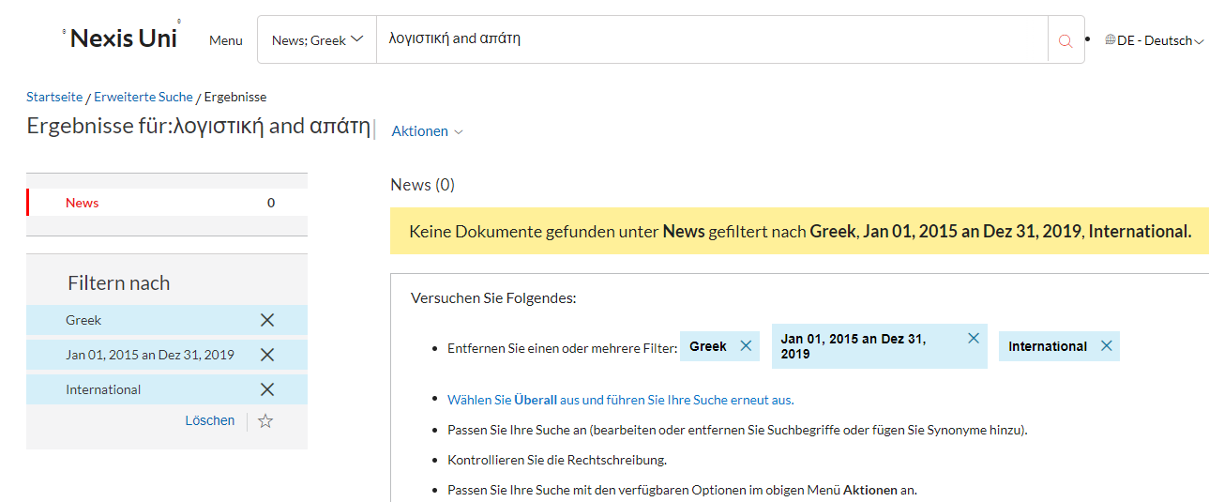

Fallzahl | Unternehmen/Täter | Beschreibung Attributes
0

Irland
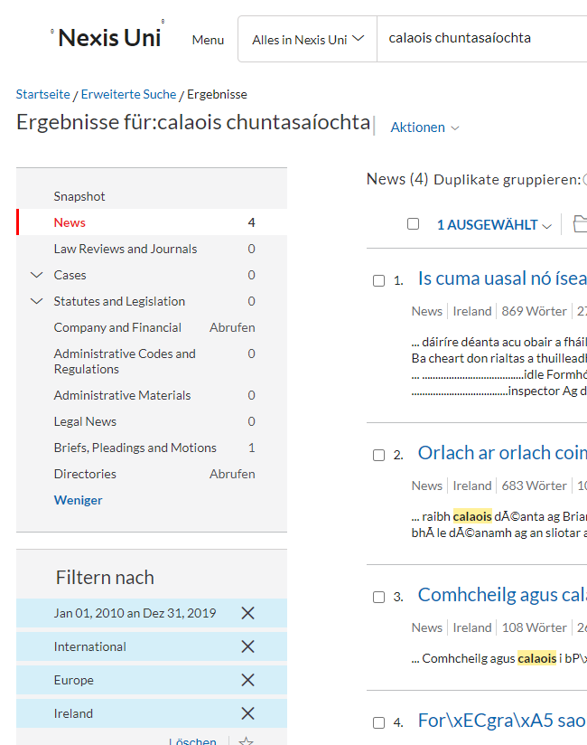
Irland
Suchbegriff: | "calaois chuntasaíochta" (IE) & "accounting fraud" (EN)
Suchergebnisse: | 420
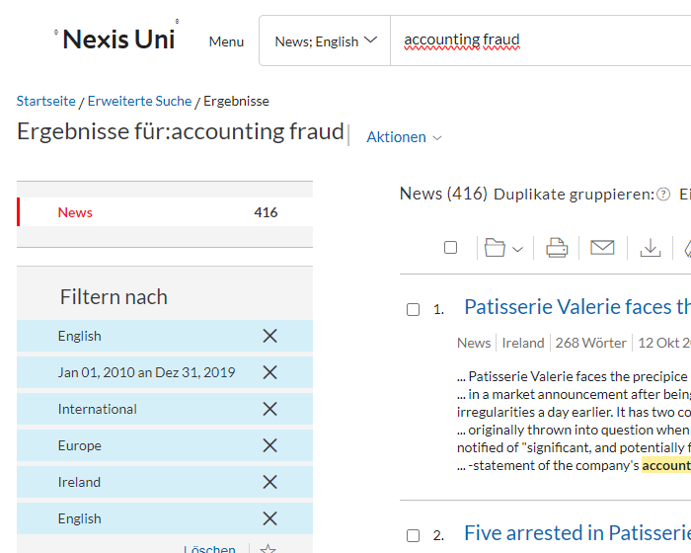

Fallzahl | Unternehmen/Täter | Beschreibung Attributes
1 | Buchhalter eines Linfield-Fanclubs | Zehntausende Pfund gestohlen, auf sein eigenes Bankkonto überwiesen, mit der Absicht überwiesen, durch den Missbrauch dieser Position einen Gewinn für sich selbst oder einen anderen zu erzielen oder dem besagten Club einen Verlust zuzufügen oder den besagten Club einem Risiko auszusetzen.

Kroatien
Kroatien
Suchbegriff: | "računovodstvena prijevara"
Suchergebnisse: | 482

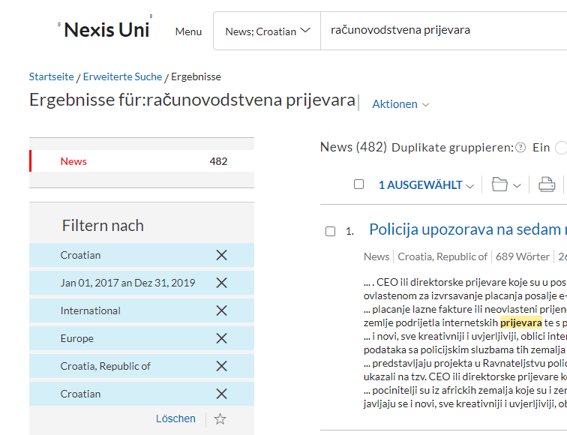
Fallzahl | Unternehmen/Täter | Beschreibung Attributes
0

Lettland
Lettland
Suchbegriff: | "grāmatvedības krāpšana"
Suchergebnisse: | 0

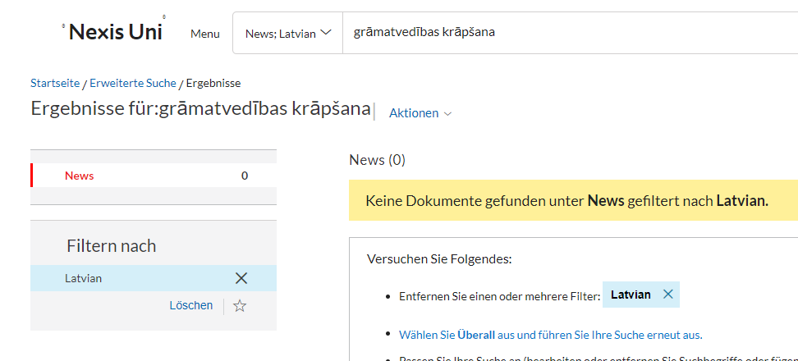
Fallzahl | Unternehmen/Täter | Beschreibung Attributes
0

Litauen
Litauen
Suchbegriff: | "Apskaitos sukčiavimas"
Suchergebnisse: | 0

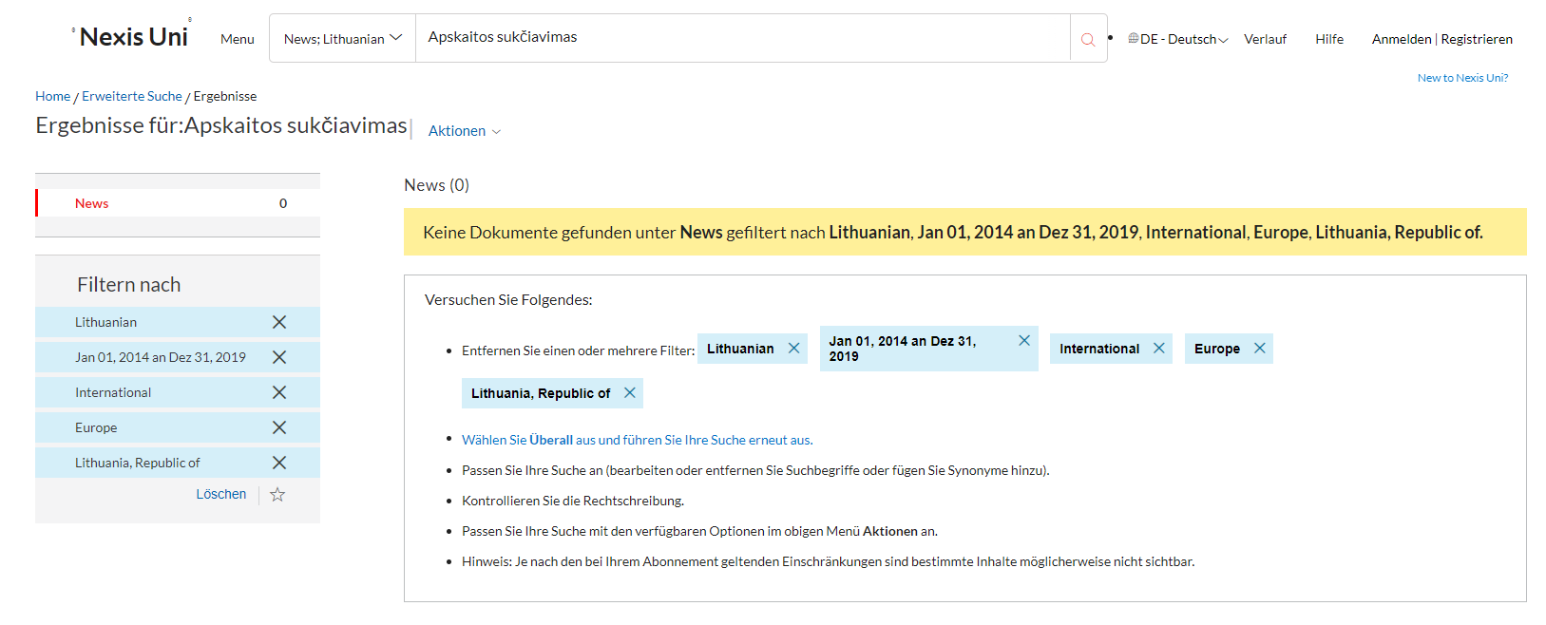
Fallzahl | Unternehmen/Täter | Beschreibung Attributes
0

Malta
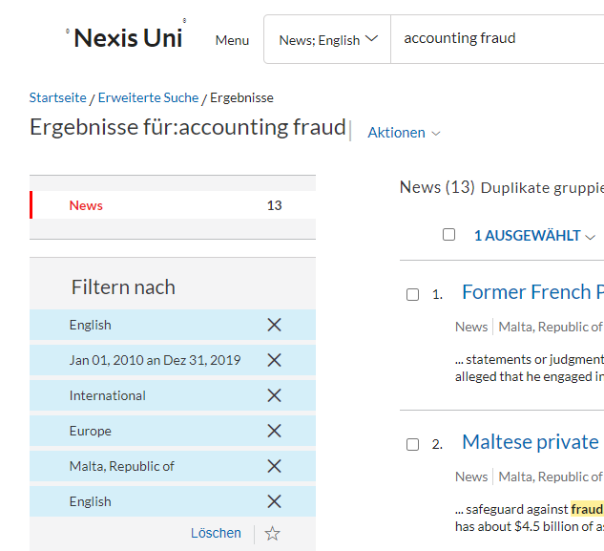
Malta
Suchbegriff: | "frodi tal-kontabilità" (MT) & "accounting fraud" (ENG)
Suchergebnisse: | 13

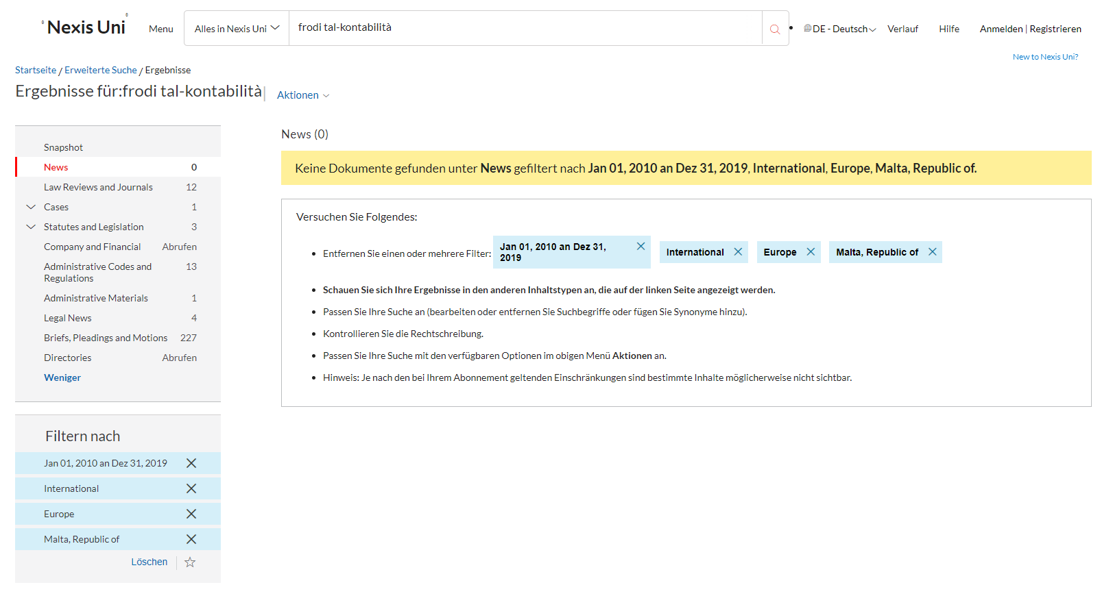
Fallzahl | Unternehmen/Täter | Beschreibung Attributes
0

Österreich
Österreich
Suchbegriff: | "Bilanzbetrug"
Suchergebnisse: | 10

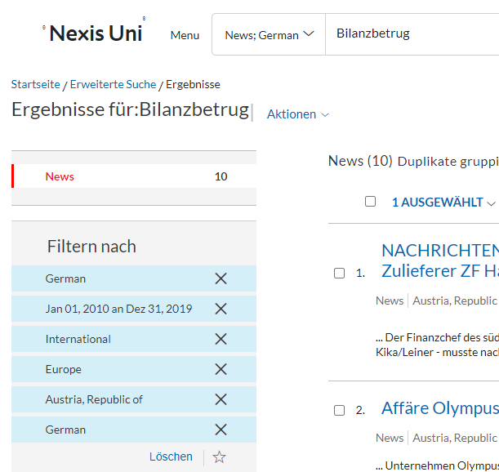
Fallzahl | Unternehmen/Täter | Beschreibung Attributes
0

Polen
Polen
Suchbegriff: | "oszustwo księgowe"
Suchergebnisse: | 518

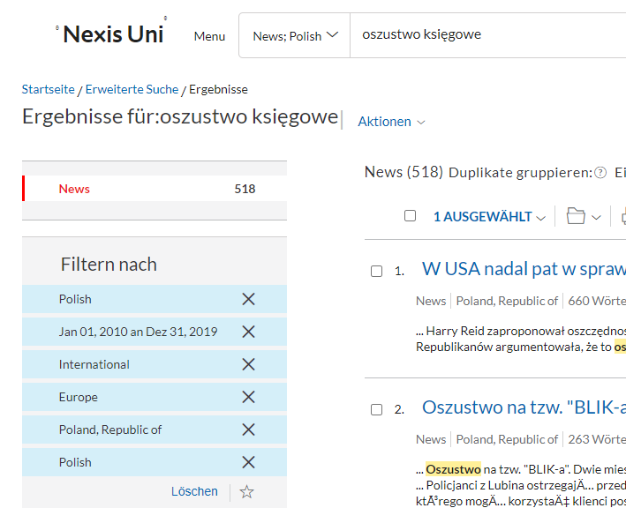
Fallzahl | Unternehmen/Täter | Beschreibung Attributes
0

Portugal
Portugal
Suchbegriff: | "fraude contabilística"
Suchergebnisse: | 11

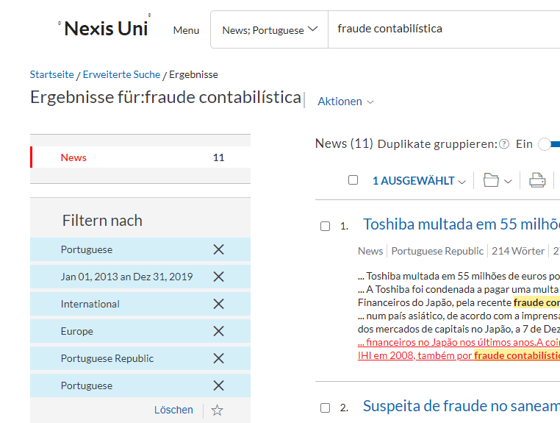
Fallzahl | Unternehmen/Täter | Beschreibung Attributes
0

Rumänien
Rumänien
Suchbegriff: | "fraude contabilística"
Suchergebnisse: | 0

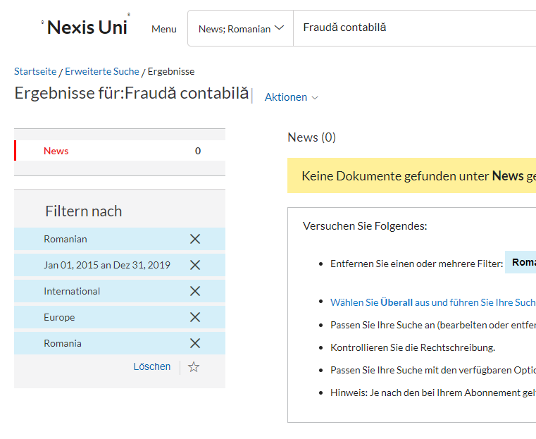
Fallzahl | Unternehmen/Täter | Beschreibung Attributes
0

Schweden
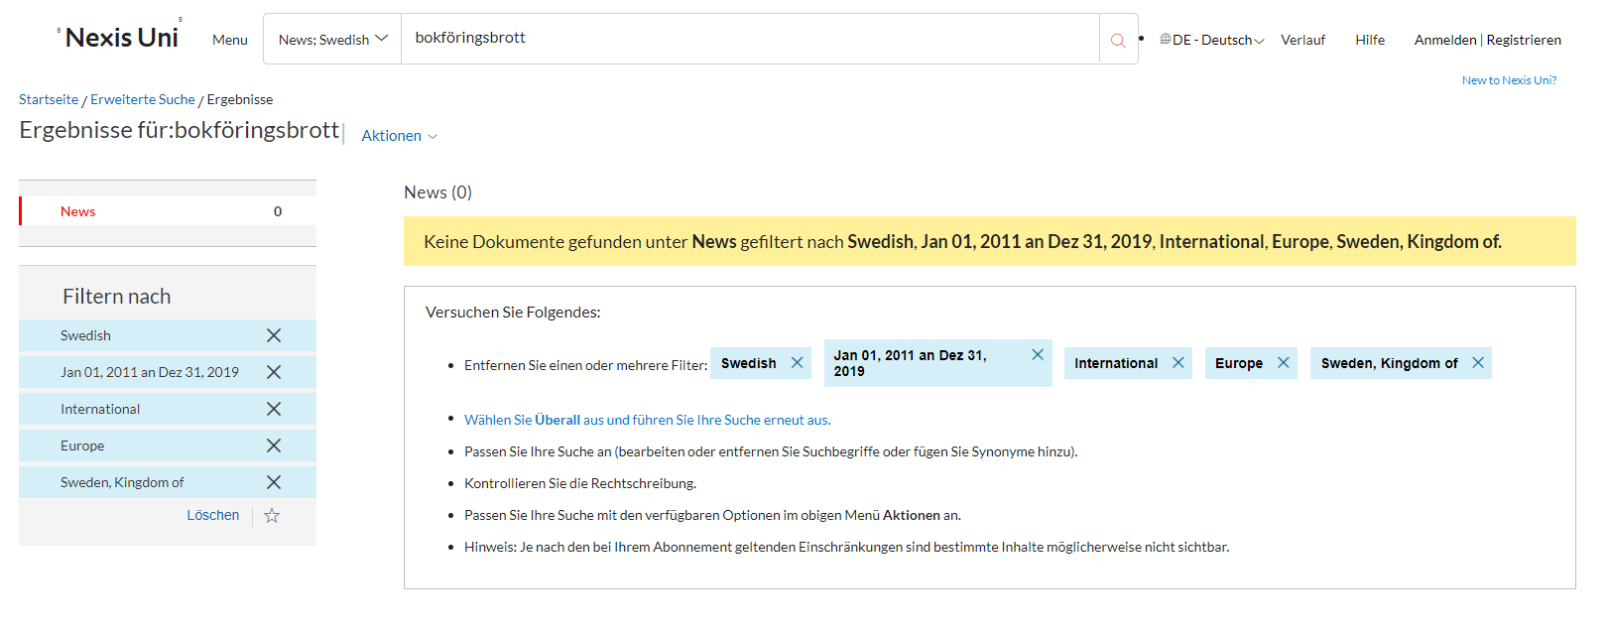
Schweden
Suchbegriff: | "bokföringsbedrägeri" & "bokföringsbrott"
Suchergebnisse: | 0

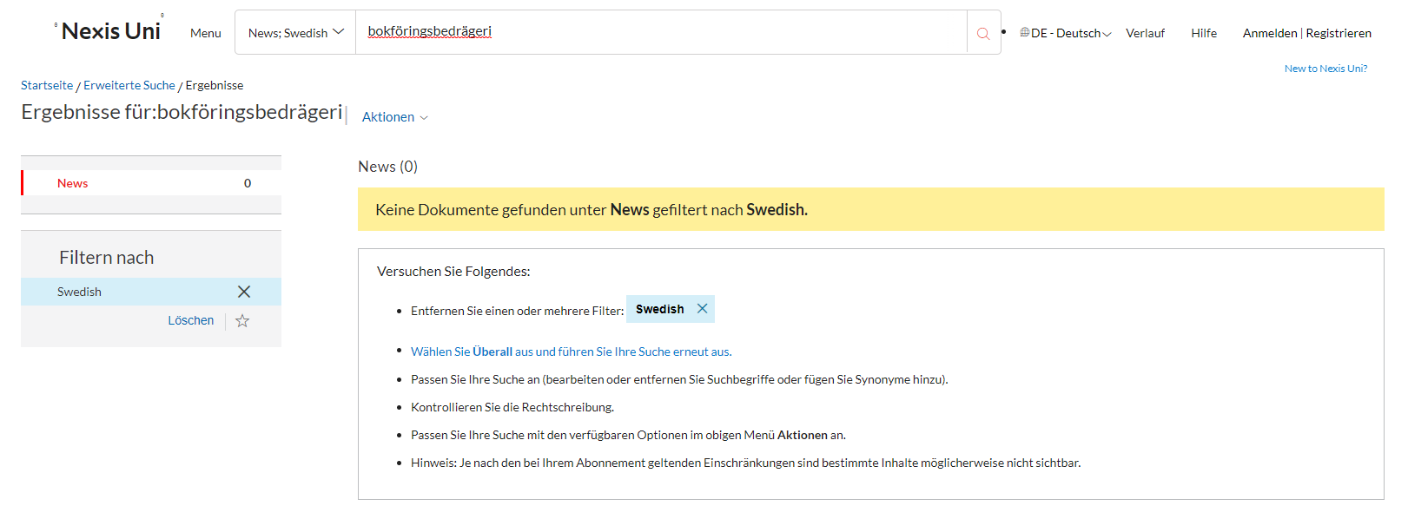
Fallzahl | Unternehmen/Täter | Beschreibung Attributes
0

Slowakei
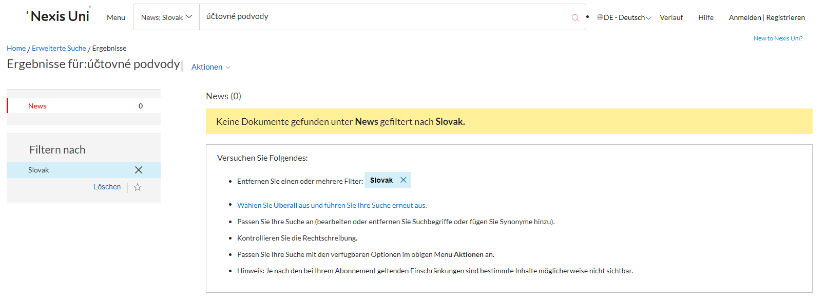
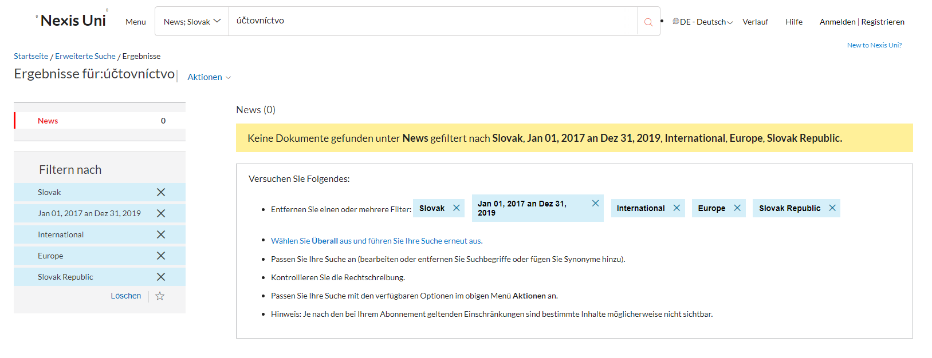
Slowakei
Suchbegriff: | "účtovníctvo" & "účtovné podvody"
Suchergebnisse: | 0

Fallzahl | Unternehmen/Täter | Beschreibung Attributes
0

Slowenien
Slowenien
Suchbegriff: | "računovodske goljufije"
Suchergebnisse: | 0

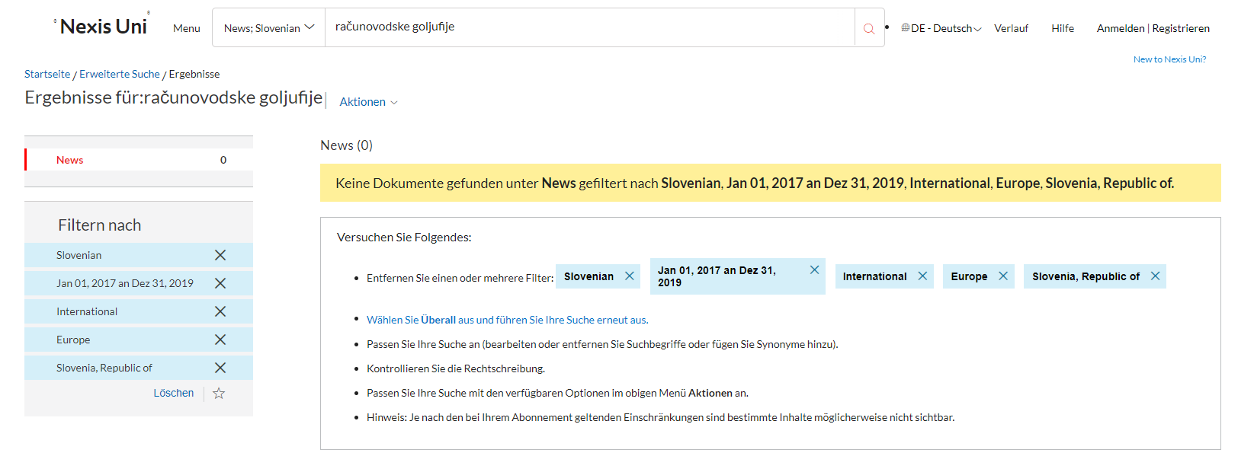
Fallzahl | Unternehmen/Täter | Beschreibung Attributes
0

Spanien
Spanien
Suchbegriff: | "fraude contable"
Suchergebnisse: | 209

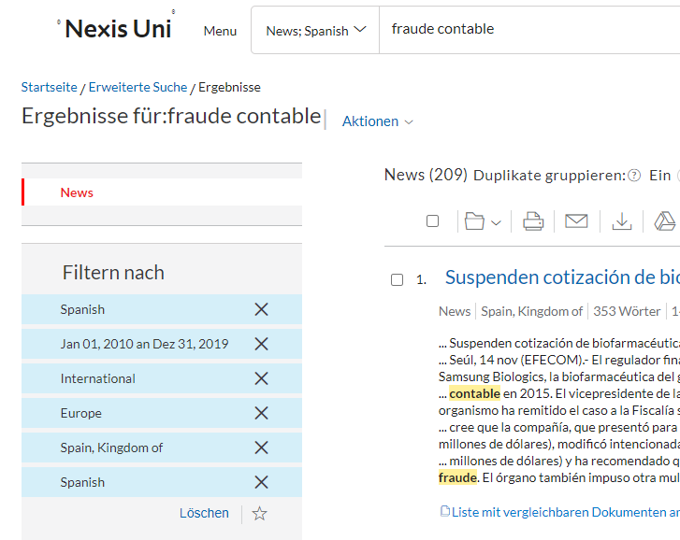
Fallzahl | Unternehmen/Täter | Beschreibung Attributes
1 | Pescanova | Bilanzbetrug
2 | Amt für Betrugsbekämpfung Kataloniens (OAC), (ehemaligen Direktor des OAC Daniel de Alfonso) | 70.000 Euro eingegeben, die ihn nicht berührten, mehrere unregelmäßige Zahlungen, unzureichende Berechnungen
3 | Dia | unregelmäßiger Rechnungslegungspraktiken bestimmter Mitarbeiter und Führungskräfte in Spanien
4 | Bankia | falscher Buchführung und Betrug
5 | Gowex | Buchhaltungsbetrug

Tschechien
Tschechien
Suchbegriff: | "účetní podvody"
Suchergebnisse: | 12

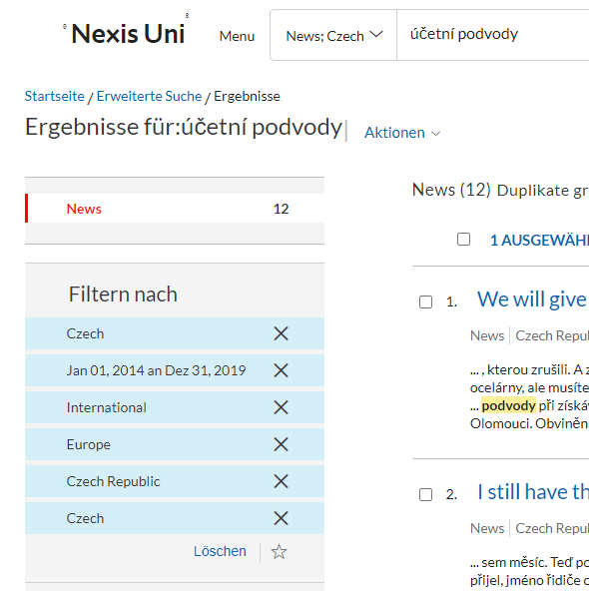
Fallzahl | Unternehmen/Täter | Beschreibung Attributes
1 | Skanska | eine der Bauabteilungen von Skanska die Buchhaltung gefälscht

Ungarn
Ungarn
Suchbegriff: | "számviteli csalás"
Suchergebnisse: | 0

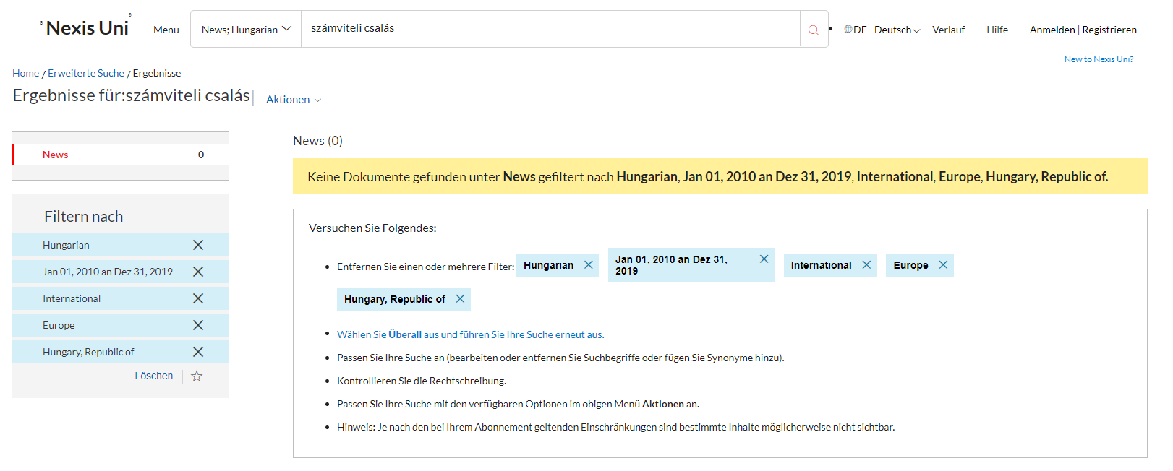
Fallzahl | Unternehmen/Täter | Beschreibung Attributes
0

Zypern
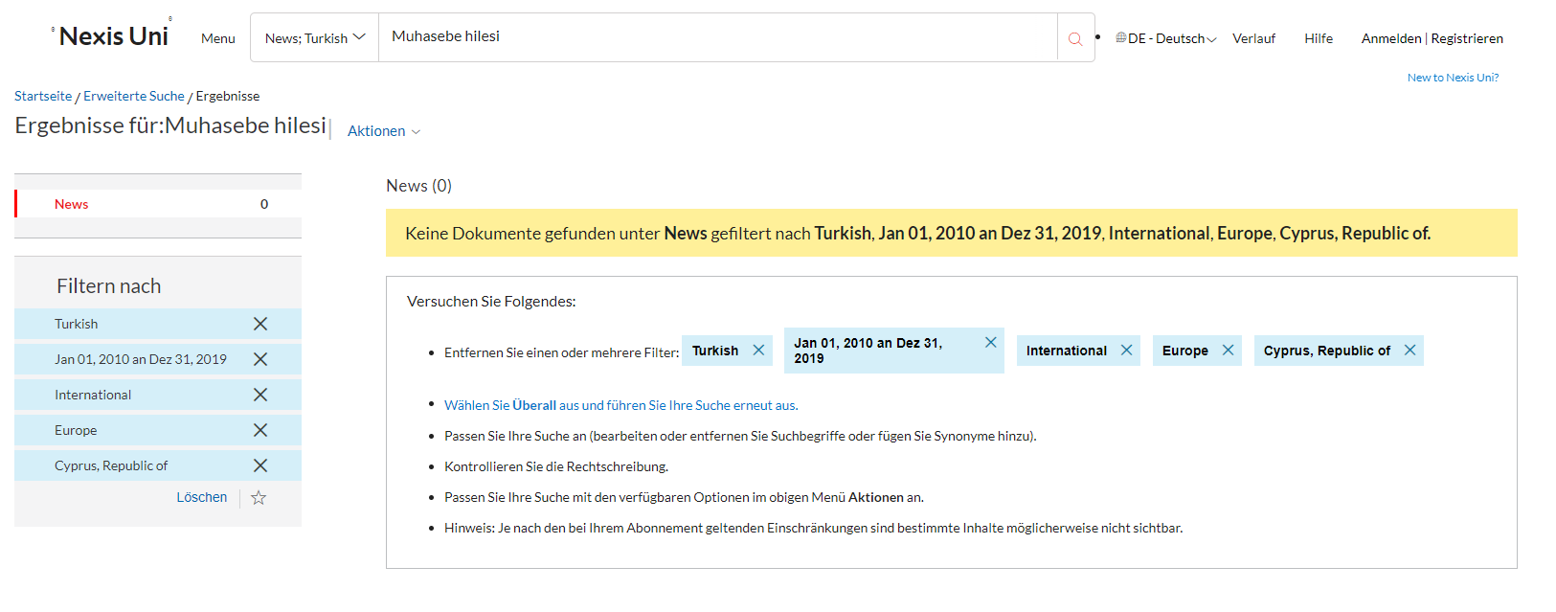
Zypern
Suchbegriff: | "λογιστική απάτη" (GR) & "Muhasebe hilesi" (TR)
Suchergebnisse: | 0

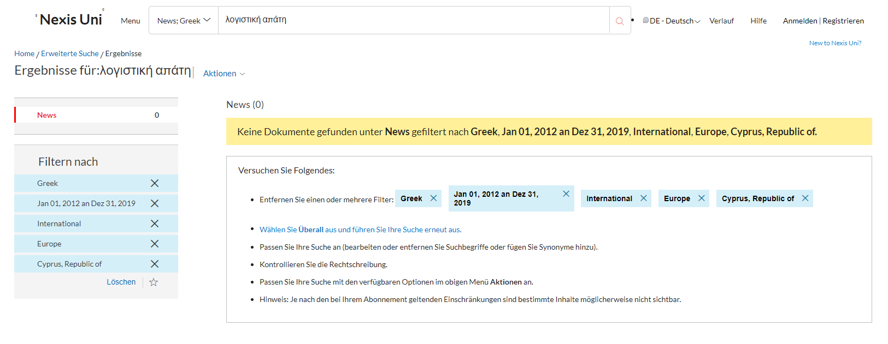
Fallzahl | Unternehmen/Täter | Beschreibung Attributes
0

Schweiz
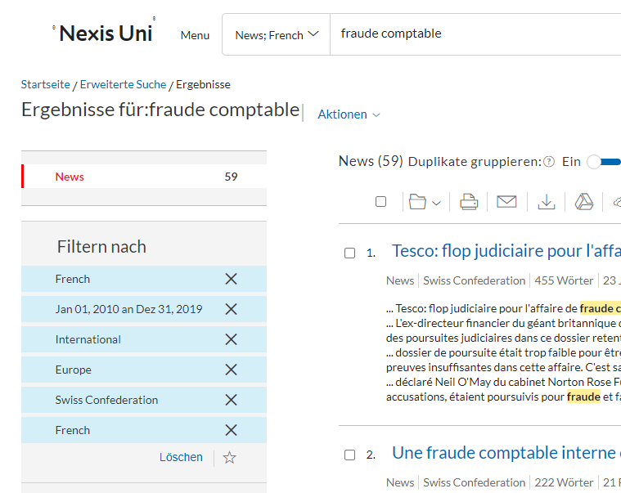
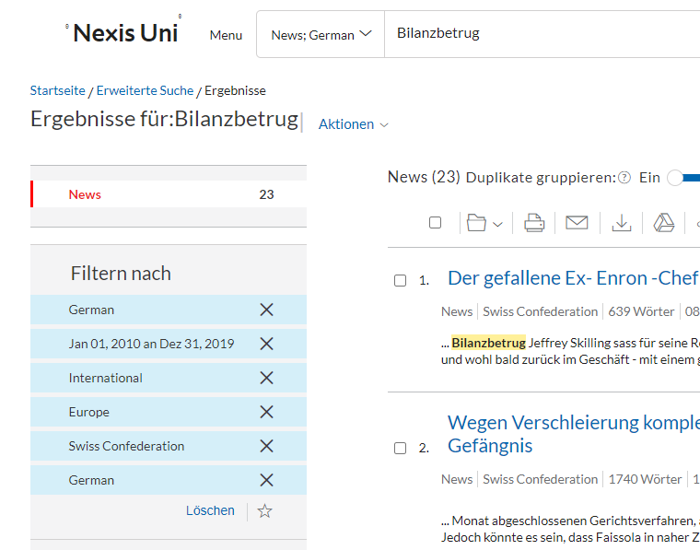
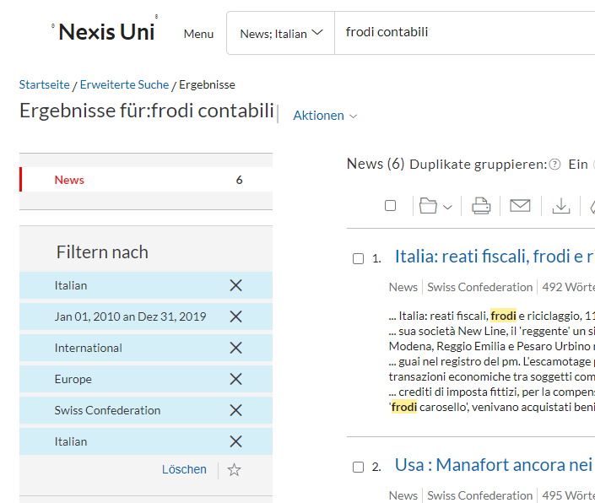
Schweiz
Suchbegriff: | 88
Suchergebnisse: | "Bilanzbetrug" (DE) & "fraude comptable" (FR) & "frodi contabili" (IT)

Fallzahl | Unternehmen/Täter | Beschreibung Attributes
0

Vereinigtes Königreich
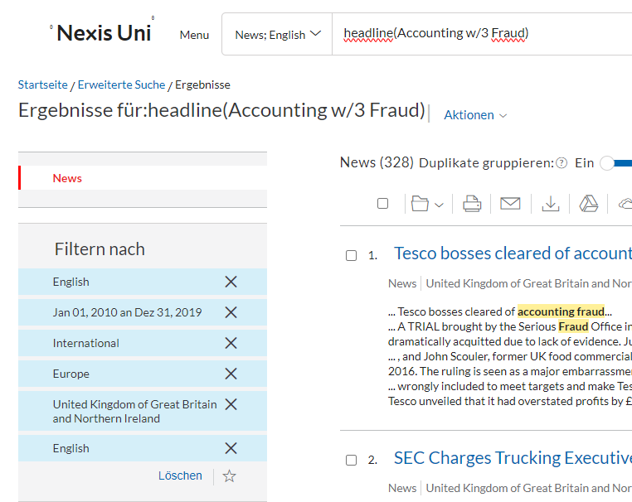
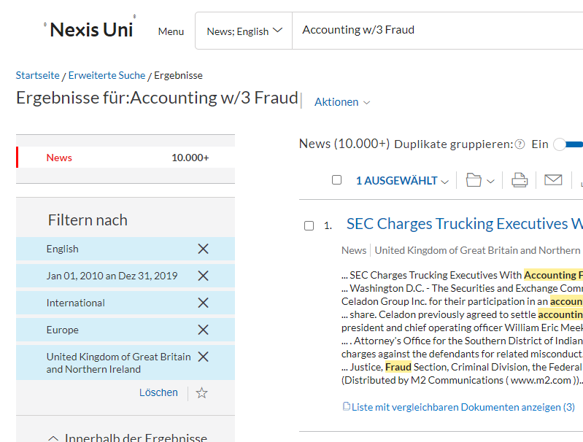
Vereinigtes Königreich
Suchbegriff: | "headline(Accounting w/3 Fraud)"
Suchergebnisse: | 328

Fallzahl | Unternehmen/Täter | Beschreibung Attributes
1 | Patisserie Valerie, die Café-Kette | Konten wiesen 28 Millionen Pfund in bar auswiesen, statt der 9,8 Millionen Pfund an Nettoschulden, „direkte Folge“ des Betrugs
2 | Tesco | Im September 2014 gab Tesco bekannt, dass es seine Gewinne in seinen Zwischenergebnissen überbewertet hatte, Geldstrafe von 129 Millionen Pfund belegt und hat ein Entschädigungssystem für rund 10.000 Aktionäre eröffnet.
3 | Autonomy | Verkäufe zu buchen, die nie stattgefunden haben. Verkäufe von Geschäften, die noch nicht einmal abgeschlossen waren. ausgehandelt und die Einnahmen sofort verbucht hat. Umsatz von fast 7 Millionen Pfund – obwohl der Deal scheiterte und Autonomy nur etwas mehr als 300.000 Pfund erhielt. Ein weiterer Deal war weniger wert, als das Unternehmen ursprünglich angenommen hatte, während der dritte mehr als sechs Monate nach Bekanntgabe der Einnahmen abgeschlossen wurde.
4 | Serco Home Affairs Direktoren | wegen eines Betrugs durch falsche Angaben und eines Falles wegen falscher Darstellung von Angaben Marshall wird außerdem in zwei Fällen Betrug durch falsche Darstellung vorgeworfen, und Woods wird in einem Fall falsche Buchführung in Bezug auf die Jahresabschlüsse. Geldstrafe von 19,2 Mio. £ zuzüglich 3,7 Mio. £ an Kosten belegt
5 | Eine Buchhalterin | Konten eines Unternehmens gefälscht. wurde zu 150 Stunden unbezahlter Arbeit verurteilt. Geld nahm und zurückgab. finanzielle Schwierigkeiten
6 | David Westwell aus seiner Tätigkeit für MNP Media | 194.000 Pfund gestohlen. Handlungen verschleiert zu haben, indem er die Namen einiger Lieferanten von MNP Media verwendet und behauptet habe, es handele sich um Zahlungen.
7 | FÜNF Personen | Sarah Taylor, 30, aus Thimblemill Road, Smethwick, hat entgegen dem Fraud Act 2006 zwei Fälle von Betrug durch falsche Darstellung zugegeben; Neisha Padan, 31, aus Ferrers Close, Coventry, hat einen Fall falscher Buchführung zugegeben; Ricky Lal, 30, aus Stidfall Grove, Sydenham, Leamington Spa, hat zwei Betrugsfälle durch falsche Angaben zugegeben
8 | Allan Curry während er als stellvertretender Buchhalter arbeitete | falsche Rechnungen und E-Mail-Spuren von Lieferanten erstellt und Genehmigungen für Zahlungen auf seine eigenen Bankkonten erhalten haben.

